увеличение_на 5,6% с 01.02.2026
 |  | УТВЕРЖДЕНО : И.о.руководителя БУВО «Воронежская гор.СББЖ» _____________ Л.С. Каширина « » января 2026г. СОГЛАСОВАНО: Руководитель управления ветеринарии Воронежской области ____________ М.А. Миньков « » января 2026г.
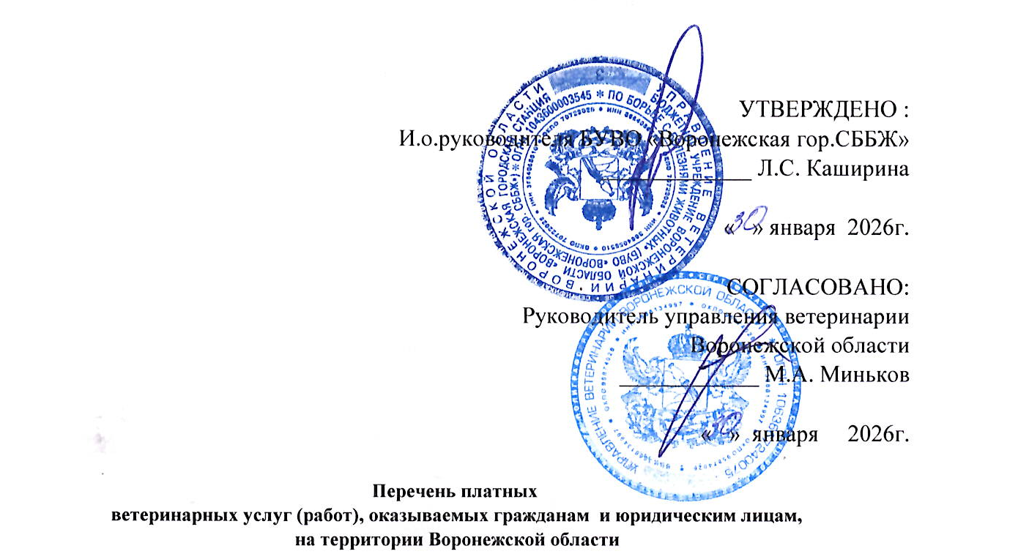
 | Перечень платных ветеринарных услуг (работ), оказываемых гражданам и юридическим лицам, на территории Воронежской области
 | № п/п | Название услуг (работ) | Единица измерения | Цена без НДС , руб.
 |  |  |  |  | Цена без НДС, руб.
 | 1 | 2 | 3
 | Раздел 2. Клинические и лечебно-профилактические мероприятия на сельскохозяйственных животных
1 | 560 | Консультация по уходу, содержанию и кормлению животных | 1 консультация | 66 | 70
2 |  | Клинический осмотр животных (при массовых обработках и вакцинациях, при "гашении" и "оформлении" ветеринарных сопроводительных документов):
 | 561 | - лошади, крупный рогатый скот, олени, верблюды, мелкий рогатый скот, свиньи | 1 голова | 13 | 14
 | 562 | - домашняя птица, кролики, нутрии и другие пушные звери с выборочной термометрией-10% от общего количества поголовья | 1 голова | 9 | 10
 | 562.1 | - домашняя птица: перепела ицыплята-корнишоны с выборочной термометрией-10% от общего количества поголовья | 1 голова | 2 | 2.17
 | 563 | - пчелы | 1 пчелосемья | 66 | 70
3 |  | Клинический осмотр с целью постановки диагноза (термометрия, пальпация, аускультация) и назначения лечения (без стоимости лекарственных средств) при первичном приеме:
 | 564 | - крупный рогатый скот, лошади, олени, верблюды | 1 голова | 172 | 182
 | 565 | - свиньи | 1 голова | 126 | 133
 | 566 | - мелкий рогатый скот | 1 голова | 132 | 139
 | 567 | - кролики, нутрии и другие пушные звери | 1 голова | 79 | 84
 | 568 | - домашняя птица | 1 голова | 66 | 70
 | 569 | - пчелы | 1 пчелосемья | 79 | 84
 |  | при вторичном приеме:
 | 570 | - крупный рогатый скот, лошади, олени, верблюды | 1 голова | 105 | 111
 | 571 | - свиньи | 1 голова | 93 | 98
 | 572 | - мелкий рогатый скот | 1 голова | 93 | 98
 | 573 | - кролики, нутрии и другие пушные звери, домашняя птица | 1 голова | 66 | 70
 | 574 | - домашняя птица | 1 голова | 105 | 111
 | 575 | - пчелы | 1 пчелосемья | 66 | 70
4 |  | Фиксация животных ветеринарными специалистами при массовых ветеринарных обработках и вакцинациях:
 | 576 | - крупный рогатый скот, лошади, олени, верблюды | 1 голова | 55 | 58
 | 577 | - свиньи | 1 голова | 39 | 41
 | 578 | - мелкий рогатый скот | 1 голова | 26 | 27
 | 579 | - кролики, нутрии и другие пушные звери, домашняя птица | 1 голова | 13 | 14
5 |  | Повал животных:
 | 580 | - лошади, верблюды | 1 голова | 1015 | 1072
 | 581 | - крупный рогатый скот | 1 голова | 396 | 419
6 | 582 | Регистрация, перерегистрация животного в ветеринарном учреждении (внесение данных в паспорт или карточку подворного учета) | 1 голова | 26 | 27
7 | 583 | Биркование животных: КРС, МРС, Свиней (без стоимости ушной бирки) | 1 голова | 33 | 35
8 |  | Чипирование животных (без стоимости чипа)
 | 584 | - крупный рогатый скот, лошади | 1 голова | 198 | 209
 | 585 | - свиньи, мелкий рогатый скот | 1 голова | 159 | 167
9 | 586 | Считывание информации с чипа | 1 голова | 66 | 70
10 | 587 | Вставление кольца в носовую перегородку быкам – производителям | 1 голова | 647 | 683
11 |  | Взятие крови у:
 | 588 | - крупный рогатый скот, лошади, олени, верблюды | 1 голова | 55 | 58
 | 589 | - свиньи | 1 голова | 60 | 63
 | 590 | - мелкий рогатый скот | 1 голова | 39 | 41
 | 591 | - кролики, нутрии, птица | 1 голова | 39 | 41
 | 592 | - отделение сыворотки крови | 1 проба | 7 | 8
12 |  | Инъекция:
 | 593 | - внутримышечная | 1 введение | 39 | 41
 | 594 | - подкожная | 1 введение | 26 | 27
 | 595 | - внутривенная (струйно) | 1 введение | 105 | 111
 | 596 | - внутривенная (капельно) | 1 введение | 198 | 209
 | 597 | - внутриматочная, внутритрахеальная, внутритестикулярная | 1 введение | 172 | 182
 | 598 | - внутрикожная | 1 введение | 26 | 27
 | 599 | - в молочную железу | в 1 долю | 105 | 111
 | 600 | - внутримышечная, подкожная (птица, кролики, нутрии) | 1 иньекция | 9 | 10
 | 601 | - внутрисуставная, роговицы | 1 иньекция | 93 | 98
 | 602 | - внутрикостная | 1 иньекция | 39 | 41
13 |  | Новокаиновая блокада:
 | 603 | - поясничная - звездчатого узла - надплевральная | 1 блокада | 79 | 84
 | 604 | - циркулярная - короткая | 1 блокада | 79 | 84
14 |  | Введение лекарственных средств с помощью зонда, катетера:
 | 605 | - лошади, крупный рогатый скот | 1 введение | 317 | 335
15 |  | Введение лекарственных, профилактических средств:
 | 606 | - внутрь | 1 введение | 66 | 70
 | 607 | - в конъюктивальный мешок | 1 введение | 39 | 41
 | 608 | - выпаиванием (птица) | 1 голова | 2 | 2.17
16 | 609 | Прокол рубца троакаром | 1 голова | 317 | 335
17 | 610 | Введение магнитного зонда | 1 введение | 407 | 429
18 | 611 | Введение клизмы | 1 процедура | 198 | 209
19 | 612 | Удаление инородного тела из пищевода | 1 процедура | 407 | 429
20 | 613 | Обрезка рогов | 1 манипуляция | 515 | 544
21 |  | Обработка и расчистка без стоимости фикасации:
 | 614 | - копыт лошади | 1 голова | 251 | 265
 | 615 | - копытец крупного рогатого скота | 1 голова | 251 | 265
 | 616 | - копытец оленей, мелкого рогатого скота | 1 голова | 198 | 209
22 | 617 | Лечение болезней копыт, копытец | 1 курс | 515 | 544
 |  | Клинический осмотр животных (при массовых обработках и вакцинациях, при "гашении" и "оформлении" ветеринарных сопроводительных документов): | 1 голова | 6 | 7
 | 2.1 Гинекология и акушерство
1 |  | Ректальное исследование с целью:
 | 618 | - определения стельности, жеребости | 1 обследование | 376 | 397
 | 619 | - диагностики гинекологических заболеваний | 1 обследование | 580 | 612
2 | 620 | Гинекологическое инструментальное исследование | 1 обследование | 619 | 653
3 | 621 | Массаж матки и яичников | 1 голова | 303 | 320
4 |  | Искусственное осеменение:
 | 622 | - кобыл | 1 голова | 989 | 1045
 | 623 | - коров, тёлок | 1 голова | 540 | 571
 | 624 | - овец | 1 голова | 342 | 361
 | 625 | - свиноматок | 1 голова | 461 | 487
5 |  | Оказание помощи при родах (нормальных)
 | 626 | - крупный рогатый скот, лошади | 1 голова | 1041 | 1099
 | 627 | - свиньи, мелкий рогатый скот | 1 голова | 593 | 626
6 | 628 | Оказание помощи при родах (патологических) | 1 голова | 1581 | 1670
7 |  | Отделение последа: | 1 голова
 | 629 | - крупный рогатый скот | 1 голова | 922 | 974
 | 630 | - мелкий рогатый скот | 1 голова | 487 | 514
8 | 631 | Оказание помощи при выпадении матки у крупного рогатого скота | 1 голова | 2044 | 2158
9 |  | Оказание помощи при выпадении влагалища
 | 632 | - крупный рогатый скот | 1 голова | 922 | 974
 | 633 | - мелкий рогатый скот | 1 голова | 515 | 544
 | 2.2 Хирургия
1 | 634 | Простые операции у животных | 1 операция | 712 | 752
2 | 635 | Сложные операции у животных (полостные) | 1 операция | 2300 | 2429
3 |  | Сложные операции у животных (кесарево сечение)
 | 636 | крупный рогатый скот | 1 операция | 4296 | 4537
 | 637 | - лошади | 1 операция | 4296 | 4537
 | 638 | - овцы | 1 операция | 2149 | 2269
 | 639 | - свиньи | 1 операция | 2149 | 2269
4 | 640 | Грыжесечение | 1 операция | 712 | 752
5 |  | Обработка ран:
 | 641 | - поверхностных | 1 курс | 407 | 429
 | 642 | - глубоких | 1 курс | 198 | 209
6 | 643 | Вскрытие и дренирование абсцессов | 1 курс | 144 | 152
7 | 644 | Оперативное лечение бурсита | 1 операция | 1726 | 1823
...

